상품제안서
오코텍스리사이클 미르셔링 파우치 | 상품코드: S30522

 |  |  |  |  |  |  | 02-713-8555 | www.synergygift.co.kr
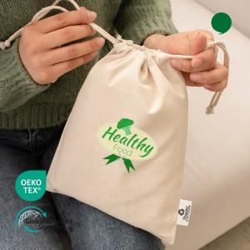 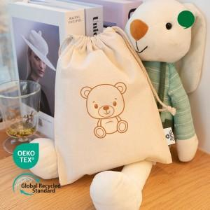

【상세/제작정보】 | <p><span style="font-size: 14pt;">※ 누끼(배경)인쇄 별도 문의 바랍니다.</span></p>

【인쇄/포장옵션】 | 실크, 풀칼라 / OPP(비닐)

【공급단가】 | 수량 | 300~ | 1,000~ | 3,000~ | 10,000~ | 20,000~
*VAT별도 | 단가 | 845원 | 795원 | 770원 | 745원 | 730원

【상품 URL】 | https://www.synergygift.co.kr:443/src/goods_detail.php?gdno=30522

